ANEXOS
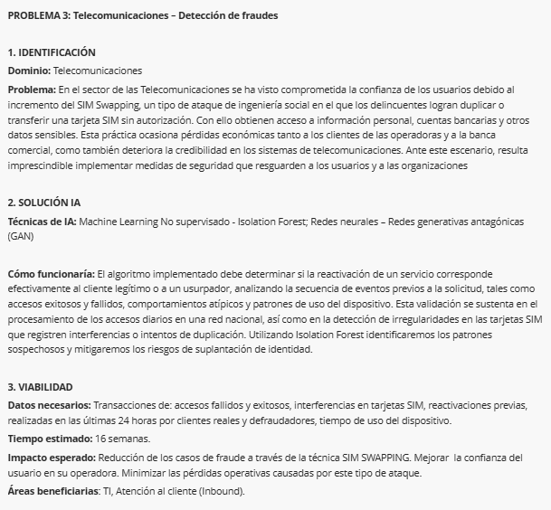
PROBLEMA 1: Planteado en el foro como Problema 1: Automatización de facturas vehiculares por Pedro José Vidal Orús

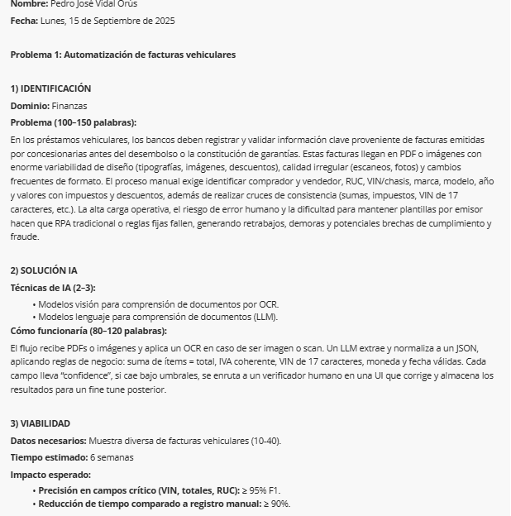

PROBLEMA 2: Planteado en el foro como Problema 1: Banca - Monitoreo Transaccional, por Andrea Fernanda Morán Vargas
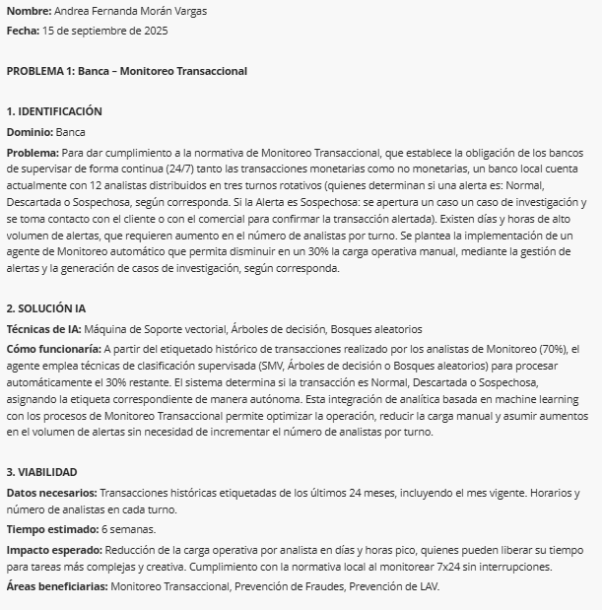

PROBLEMA 3: Planteado en el foro como Problema 3: Telecomunicaciones - Detección de fraudes, por Andrea Fernanda Morán Vargas

